Aushang
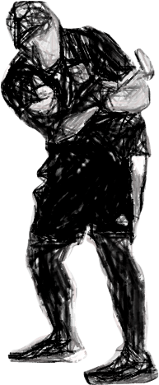 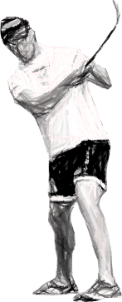  GERMAN TEAM CHALLENGE 2021

HEIMVEREIN |  |  |  |  |  | GASTVEREIN
MC ,, Möve `` Cuxhaven - Sahlenburg |  |  |  |  |  | MC Flora Elmshorn e. V.

HEIMSPIELER*IN |  |  |  |  |  |  | BAHNEN GESAMT | SÄTZE GESAMT | PUNKTE
Beier, Christian |  |  |  |  |  |  | 21 | 3 | 1

 | SATZ 1 | SATZ 2 | SATZ 3 | SATZ 4 | SATZ 5 |  |  |  | Spiel 1
GEWONNENE BAHNEN | 3 | 6 | 5 | 3 | 4

 | 6 | 5 | 2 | 5 | 3 |  | BAHNEN GESAMT | SÄTZE GESAMT
 |  |  |  |  |  |  | 21 | 2

GASTSPIELER*IN |  |  |  |  |  |  |  |  | 0
Jürs, Gabriele

HEIMSPIELER*IN |  |  |  |  |  |  | BAHNEN GESAMT | SÄTZE GESAMT | PUNKTE
Wustrack, Christian |  |  |  |  |  |  | 16 | 3 | 1

 | SATZ 1 | SATZ 2 | SATZ 3 | SATZ 4 | SATZ 5 |  |  |  | Spiel 2
GEWONNENE BAHNEN | 5 | 6 | 5

 | 0 | 5 | 4 |  |  |  | BAHNEN GESAMT | SÄTZE GESAMT
 |  |  |  |  |  |  | 9 | 0

GASTSPIELER*IN |  |  |  |  |  |  |  |  | PUNKTE
Jürs, Dieter |  |  |  |  |  |  |  |  | 0

HEIMSPIELER*IN |  |  |  |  |  |  | BAHNEN GESAMT | SÄTZE GESAMT | PUNKTE
Reinicke, Michael |  |  |  |  |  |  | 16 | 2 | 0

 | SATZ 1 | SATZ 2 | SATZ 3 | SATZ 4 | SATZ 5 |  |  |  | Spiel 3
GEWONNENE BAHNEN | 6 | 5 | 3 | 1 | 1

 | 7 | 4 | 2 | 6 | 5 |  | BAHNEN GESAMT | SÄTZE GESAMT
 |  |  |  |  |  |  | 24 | 3

GASTSPIELER*IN |  |  |  |  |  |  |  |  | PUNKTE
Voß, Björn |  |  |  |  |  |  |  |  | 1

HEIMSPIELER*IN |  |  |  |  |  |  | BAHNEN GESAMT | SÄTZE GESAMT | PUNKTE
von Holten, Axel |  |  |  |  |  |  | 19 | 2 | 0

 | SATZ 1 | SATZ 2 | SATZ 3 | SATZ 4 | SATZ 5 |  |  |  | Spiel 4
GEWONNENE BAHNEN | 7 | 6 | 1 | 3 | 2

 | 6 | 4 | 6 | 4 | 5 |  | BAHNEN GESAMT | SÄTZE GESAMT
 |  |  |  |  |  |  | 25 | 3

GASTSPIELER*IN |  |  |  |  |  |  |  |  | PUNKTE
Rinke, Walter |  |  |  |  |  |  |  |  | 1

